상품제안서
80매 캡형물티슈 | 상품코드: F12100

 |  |  |  |  |  |  | 02-412-0044 | www.easy1.co.kr
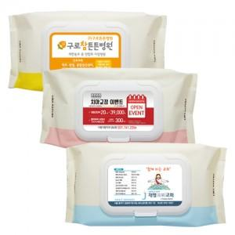

【상세/제작정보】 | 스티커인쇄후 캡에 부착

【인쇄/포장옵션】 | 스티커 / 비규격미포장

【공급단가】 | 수량 | 500~ | 1,000~ | 3,000~ | 5,000~ | 10,000~
*VAT별도 | 단가 | 1,680원 | 1,630원 | 1,570원 | 1,510원 | 1,460원

【상품 URL】 | http://www.easy1.co.kr/src/goods_detail.php?gdno=12100

